ZELFDE_DAG
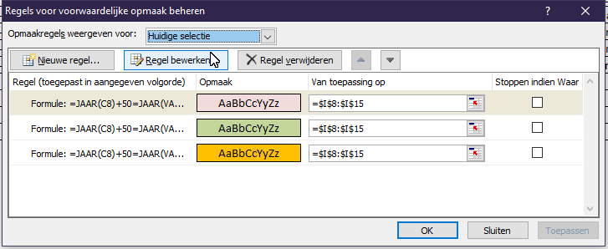
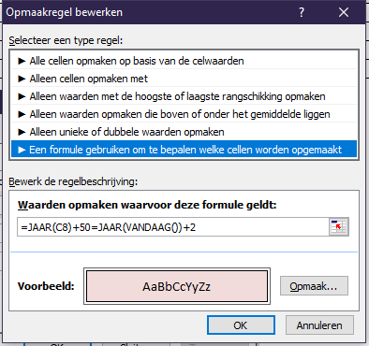
Formules: | Kolom F | =ZELFDE.DAG($B7;50*12) |  |  |  | Voorwaardelijke opmaak: | 50 jaar getrouwd
 | Kolom G | =ZELFDE.DAG($C8;12,5*12) |  |  |  |  | Over 1 jaar 50 jr getr.
 | Kolom H | =ZELFDE.DAG($C8;25*12) |  |  |  |  | Over 2 jaar 50 jr getr.
 | Kolom I | =ZELFDE.DAG($C8;50*12)
 | Kolom J | =ZELFDE.DAG(D8;25*12)

Naam | Geboren | Getrouwd | In Dienst | 50 jaar | 12,5 jr getrouwd | 25 jr getrouwd | 50 jr getrouwd | 25 jr in Dienst
Pieter v.d. Velde | 1943-02-23 | 1966-09-12 | 1963-09-01 | 23/02/1993 | 12/03/1979 | 12/09/1991 | 12/09/2016 | 01/09/1988
Jacob van Maanen | 1978-09-12 | 2001-04-02 | 1999-07-12 | 12/09/2028 | 02/10/2013 | 02/04/2026 | 02/04/2051 | 12/07/2024
Karin Veltkamp | 1968-12-06 | 1993-06-28 | 2003-05-01 | 06/12/2018 | 28/12/2005 | 28/06/2018 | 28/06/2043 | 01/05/2028
Pieter Voskamp | 1944-05-12 | 1967-09-18 | 1969-06-01 | 12/05/1994 | 18/03/1980 | 18/09/1992 | 18/09/2017 | 01/06/1994
Karel Kleine | 1945-11-01 | 1968-08-12 | 1968-05-01 | 01/11/1995 | 12/02/1981 | 12/08/1993 | 12/08/2018 | 01/05/1993

